設定内容
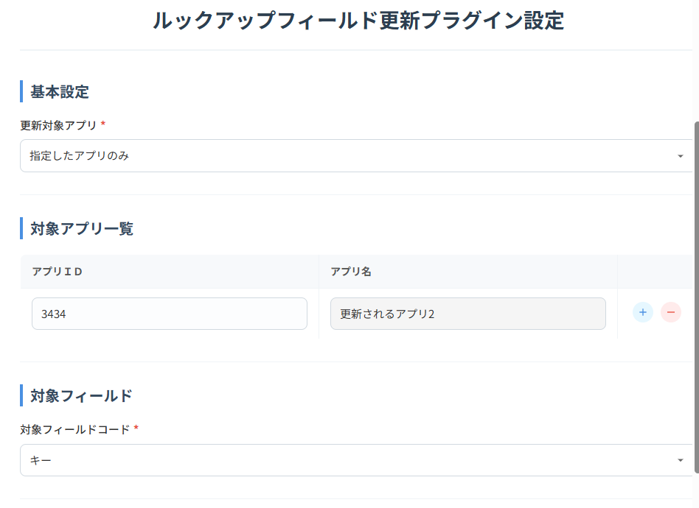
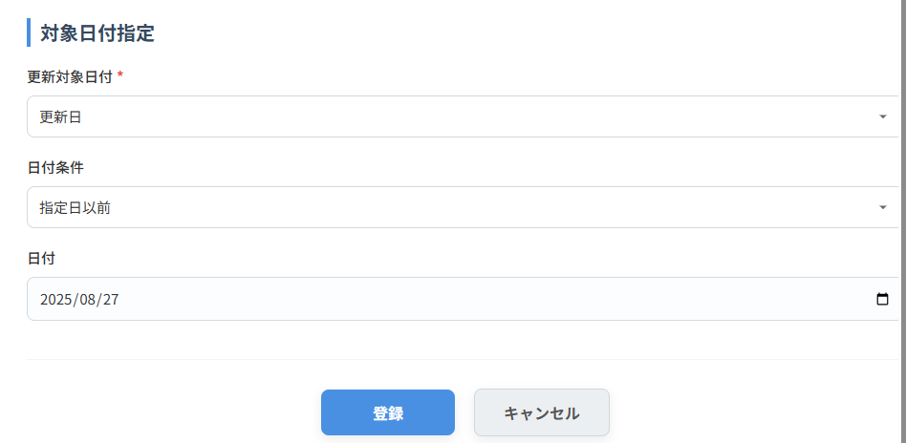

基本設定
 | 対象更新アプリ |  | 更新対象となるアプリの条件を指定 | 必須
 |  | 「全て」 | 全て
 |  | 「指定したアプリのみ」 | 対象アプリ一覧に指定したアプリのみ
 |  | 「指定したアプリ以外」 | 対象アプリ一覧に指定したアプリを除く全て
対象アプリ一覧
 | 対象アプリ一覧 |  | テーブルの各行にアプリIDを入力、該当するアプリIDが存在する場合はアプリ名を表示する。 アプリが存在しない場合、同じアプリを複数指定した場合はエラーとする。 | 対象更新アプリが「全て」以外の場合、必須
対象フィールド
 | 対象フィールドコード |  | 選択したフィールドを、ルックアップのキーとしているアプリを更新する。 選択できるフィールドタイプ：文字列(1行)、数値、計算、リンク、レコード番号 | 必須
 |  | 「重複禁止のフィールド全て」 | 重複禁止を設定している全てのフィールド
 |  | 重複禁止を設定したフィールド | 選択したフィールド
対象日付指定
 | 更新対象日付 |  | 日付による更新対象レコード抽出の有無 | 必須
 |  | 「全て」 | 全てのレコード
 |  | 「作成日」 | レコードの作成日時から更新対象を判定
 |  | 「更新日」 | レコードの更新日時から更新対象を判定
 | 日付条件 |  | 日付による更新対象レコードの判定 | 更新対象日付が「全て」以外の場合、必須
 |  | 「指定日」 | 全てのレコードを対象
 |  | 「指定日以後」 | 入力した日付以後のレコードを対象
 |  | 「指定日以前」 | 入力した日付以前のレコードを対象
 | 日付 |  | 条件となる日付を入力 | 更新対象日付が「全て」以外の場合、必須

